Eye-level Points
Eye-level (35)
No. |  | 0 |  | 10 |  | 20 |  | 30 |  | 40 |  | 50 |  | 60 |  | 70 |  | 80 |  | 90 |  | 100 |  | Start |  | End |  | Optimal |  | Min
 |  | X | Y | X | Y | X | Y | X | Y | X | Y | X | Y | X | Y | X | Y | X | Y | X | Y | X | Y | X | Y | X | Y | X | Y | X | Y
1 | 1 | NA | NA | NA | NA | 20.00 | -0.22 | 30.00 | 0.13 | 40.00 | 0.31 | 50.00 | 0.36 | 60.00 | 0.25 | 70.00 | -0.02 | NA | NA | NA | NA | NA | NA | 11.00 | -0.64 | 78.00 | -0.32 | 50.00 | 0.36 | 11.00 | -0.64
2 | 2 | NA | NA | NA | NA | 20 | 0.38 | 30 | 0.31 | 40 | 0.13 | 50 | 0.09 | 60.00 | -0.21 | 70.00 | -0.43 | NA | NA | NA | NA | NA | NA | 11.00 | 0.34 | 78.00 | -0.62 | 20 | 0.38 | 78.00 | -0.62
27 | 3 | NA | NA | 10.00 | -0.30 | 20.00 | 0.14 | 30.00 | 0.47 | NA | NA | NA | NA | NA | NA | NA | NA | NA | NA | NA | NA | NA | NA | 7.00 | -0.53 | 30.00 | 0.47 | 30.00 | 0.47 | 7.00 | -0.53
29 | 4 | NA | NA | 10.00 | 0.05 | 20.00 | 0.31 | 30.00 | 0.40 | 40.00 | 0.27 | 50.00 | -0.02 | 60.00 | -0.56 | NA | NA | NA | NA | NA | NA | NA | NA | 2.48 | -0.26 | 61.04 | -0.59 | 32.65 | 0.41 | 61.04 | -0.59
38 | 5 | 0 | -0.56 | 10.00 | -0.03 | 20.00 | 0.07 | 30.00 | 0.14 | 40.00 | 0.18 | 50.00 | 0.22 | 60.00 | 0.25 | 70.00 | 0.28 | NA | NA | NA | NA | NA | NA | 0 | -0.56 | 70.00 | 0.28 | 70.00 | 0.28 | 0 | -0.56
76 | 6 | NA | NA | 10.00 | -0.22 | 20.00 | -0.08 | 30.00 | 0.01 | 40.00 | 0.08 | 50.00 | 0.14 | 60.00 | 0.19 | 70.00 | 0.25 | NA | NA | NA | NA | NA | NA | 0.27 | -0.45 | 74.01 | 0.32 | 74.01 | 0.32 | 0.27 | -0.45
76 | 7 | NA | NA | 10.00 | 0.01 | 20.00 | 0.09 | 30.00 | 0.07 | 40.00 | 0.11 | 50.00 | 0.20 | 60.00 | 0.29 | NA | NA | NA | NA | NA | NA | NA | NA | 0.32 | -0.47 | 65.92 | 0.36 | 65.92 | 0.36 | 0.32 | -0.47
4 | 8 | 0.00 | -0.70 | 10.00 | -0.34 | 20.00 | -0.11 | 30.00 | 0.06 | 40.00 | 0.21 | 50.00 | 0.30 | 60.00 | 0.24 | 70.00 | 0.16 | 80.00 | 0.03 | NA | NA | NA | NA | 0.00 | -0.70 | 82.14 | -0.03 | 50.00 | 0.30 | 0.00 | -0.70
35 | 9 | NA | NA | 10.00 | -0.38 | 20.00 | -0.29 | 30.00 | -0.02 | 40.00 | 0.22 | 50.00 | 0.32 | 60.00 | 0.30 | NA | NA | NA | NA | NA | NA | NA | NA | 9.50 | -0.46 | 62.78 | -0.23 | 58.65 | 0.54 | 9.50 | -0.46
36 | 10 | NA | NA | 10.00 | -0.27 | 20.00 | -0.21 | 30.00 | -0.01 | 40.00 | 0.18 | 50.00 | 0.39 | 60.00 | -0.25 | NA | NA | NA | NA | NA | NA | NA | NA | 9.50 | -0.42 | 60.00 | -0.25 | 58.65 | 0.58 | 9.50 | -0.42
26 | 11 | NA | NA | 10.00 | -0.27 | 20.00 | 0.01 | 30.00 | 0.24 | 40.00 | 0.37 | 50.00 | 0.38 | 60.00 | 0.36 | 70.00 | 0.11 | 80.00 | -0.13 | NA | NA | NA | NA | 1.42 | -0.62 | 83.96 | -0.26 | 50.00 | 0.38 | 1.42 | -0.62
81 | 12 | NA | NA | NA | NA | 20.00 | 0.13 | 30.00 | 0.12 | 40.00 | 0.11 | 50.00 | 0.09 | 60.00 | 0.06 | 70.00 | 0.06 | NA | NA | NA | NA | NA | NA | 12.01 | -0.85 | 78.47 | 0.12 | 18.34 | 0.15 | 12.01 | -0.85
82 | 13 | NA | NA | NA | NA | 20.00 | -0.38 | 30.00 | -0.23 | 40.00 | -0.21 | 50.00 | -0.14 | 60.00 | -0.01 | 70.00 | 0.36 | NA | NA | NA | NA | NA | NA | 12.01 | 0.00 | 78.47 | 0.62 | 78.47 | 0.62 | 20.00 | -0.38
83 | 14 | NA | NA | NA | NA | 20.00 | -0.33 | 30.00 | -0.26 | 40.00 | -0.17 | 50.00 | -0.03 | 60.00 | 0.00 | 70.00 | 0.41 | NA | NA | NA | NA | NA | NA | 12.01 | -0.27 | 78.47 | 0.67 | 78.47 | 0.67 | 20.00 | -0.33
85 | 15 | NA | NA | 10.00 | -0.14 | 20.00 | 0.01 | 30.00 | 0.11 | 40.00 | 0.24 | 50.00 | 0.35 | 60.00 | 0.38 | NA | NA | NA | NA | NA | NA | NA | NA | 1.70 | -0.61 | 62.00 | 0.39 | 62.00 | 0.39 | 1.70 | -0.61
1.1 | 16 | NA | NA | NA | NA | 20.00 | -0.39 | 30.00 | -0.07 | 40.00 | 0.15 | 50.00 | 0.27 | 60.00 | 0.29 | 70.00 | 0.22 | 80.00 | 0.05 | NA | NA | NA | NA | 11.78 | -0.71 | 83.46 | -0.01 | 60.00 | 0.29 | 11.78 | -0.71
1.2 | 17 | NA | NA | NA | NA | 20.00 | -0.31 | 30.00 | 0.01 | 40.00 | 0.22 | 50.00 | 0.31 | 60.00 | 0.30 | 70.00 | 0.19 | 80.00 | -0.04 | NA | NA | NA | NA | 11.78 | -0.69 | 83.46 | -0.15 | 50.00 | 0.31 | 11.78 | -0.69
1.3 | 18 | NA | NA | NA | NA | 20.00 | -0.17 | 30.00 | -0.32 | 40.00 | -0.38 | 50.00 | -0.33 | 60.00 | -0.17 | 70.00 | 0.09 | 80.00 | 0.46 | NA | NA | NA | NA | 11.78 | 0.04 | 83.46 | 0.62 | 83.46 | 0.62 | 40.00 | -0.38
1.4 | 19 | NA | NA | NA | NA | 20.00 | -0.42 | 30.00 | -0.35 | 40.00 | -0.22 | 50.00 | -0.09 | 60.00 | 0.05 | 70.00 | 0.25 | 80.00 | 0.44 | NA | NA | NA | NA | 11.78 | -0.48 | 83.46 | 0.52 | 83.46 | 0.52 | 11.78 | -0.48
1.5 | 20 | NA | NA | NA | NA | 20.00 | -0.18 | 30.00 | 0.17 | 40.00 | 0.37 | 50.00 | 0.43 | 60.00 | 0.33 | 70.00 | 0.10 | 80.00 | -0.28 | NA | NA | NA | NA | 11.78 | -0.57 | 83.46 | -0.43 | 50.00 | 0.43 | 11.78 | -0.57
17.1 | 21 | 0.00 | 0.02 | 10.00 | -0.03 | 20.00 | -0.07 | 30.00 | -0.12 | 40.00 | -0.16 | 50.00 | -0.21 | NA | NA | NA | NA | NA | NA | NA | NA | NA | NA | 0.00 | 0.02 | 55.56 | 0.79 | 55.56 | 0.79 | 50.16 | -0.21
17.2 | 22 | 0.00 | -0.48 | 10.00 | -0.34 | 20.00 | -0.20 | 30.00 | -0.05 | 40.00 | 0.09 | 50.00 | 0.23 | NA | NA | NA | NA | NA | NA | NA | NA | NA | NA | 0.00 | -0.48 | 55.56 | 0.52 | 55.56 | 0.52 | 0.00 | -0.48
39.1 | 23 | NA | NA | NA | NA | NA | NA | NA | NA | NA | NA | 50.00 | -0.44 | 60.00 | 0.27 | 70.00 | 0.50 | 80.00 | 0.14 | NA | NA | NA | NA | 49.63 | -0.50 | 86.04 | -0.31 | 70.00 | 0.50 | 49.63 | -0.50
39.2 | 24 | NA | NA | NA | NA | NA | NA | NA | NA | NA | NA | 50.00 | 0.61 | 60.00 | -0.03 | 70.00 | -0.35 | 80.00 | -0.33 | NA | NA | NA | NA | 49.63 | 0.63 | 86.04 | -0.17 | 49.63 | 0.63 | 76.31 | -0.37
39.3 | 25 | NA | NA | NA | NA | NA | NA | NA | NA | NA | NA | 50.00 | -0.56 | 60.00 | 0.13 | 70.00 | 0.41 | 80.00 | 0.25 | NA | NA | NA | NA | 49.63 | -0.59 | 70 | 0.41 | 70 | 0.41 | 49.63 | -0.59
Added 1 | 26 | NA | NA | NA | NA | NA | NA | 30.00 | 0.04 | 40.00 | 0.19 | 50.00 | 0.35 | 60.00 | 0.01 | 70.00 | -0.31 | NA | NA | NA | NA | NA | NA | 26.90 | 0.01 | 76.70 | -0.64 | 52.10 | 0.36 | 76.70 | -0.64
Added 2 | 27 | NA | NA | NA | NA | NA | NA | 30.00 | 0.16 | 40.00 | 0.21 | 50.00 | 0.25 | 60.00 | -0.06 | 70.00 | -0.22 | NA | NA | NA | NA | NA | NA | 26.90 | 0.13 | 76.80 | -0.74 | 52.00 | 0.26 | 76.80 | -0.74
2.1 | 28 | 0.00 | -0.75 | 10.00 | -0.33 | 20.00 | -0.03 | 30.00 | 0.18 | 40.00 | 0.24 | 50.00 | 0.20 | 60.00 | 0.14 | NA | NA | NA | NA | NA | NA | NA | NA | 0.00 | -0.75 | 66.00 | 0.10 | 38.70 | 0.25 | 0.00 | -0.75
2.2 | 29 | 0.00 | -0.64 | 10.00 | -0.40 | 20.00 | -0.17 | 30.00 | 0.06 | 40.00 | 0.20 | 50.00 | 0.26 | 60.00 | 0.32 | NA | NA | NA | NA | NA | NA | NA | NA | 0.00 | -0.64 | 66.00 | 0.36 | 66.00 | 0.36 | 0.00 | -0.64
2.3 | 30 | 0.00 | -0.56 | 10.00 | -0.09 | 20.00 | 0.25 | 30.00 | 0.43 | 40.00 | 0.27 | 50.00 | -0.06 | 60.00 | -0.29 | NA | NA | NA | NA | NA | NA | NA | NA | 0.00 | -0.56 | 66.00 | -0.40 | 31.70 | 0.44 | 0.00 | -0.56
8 | 31 | NA | NA | NA | NA | NA | NA | 30.00 | -0.48 | 40.00 | -0.09 | 50.00 | 0.17 | 60.00 | 0.20 | 70.00 | 0.31 | 80.00 | 0.31 | NA | NA | NA | NA | 25.00 | -0.69 | 89.00 | 0.26 | 70.00 | 0.31 | 25.00 | -0.69
10 | 32 | NA | NA | NA | NA | NA | NA | 30.00 | -0.16 | 40.00 | 0.10 | 50.00 | 0.28 | 60.00 | 0.30 | 70.00 | 0.10 | 80.00 | -0.26 | 90.00 | -0.68 | NA | NA | 30.00 | -0.16 | 90.00 | -0.68 | 55.70 | 0.32 | 90.00 | -0.68
12 | 33 | NA | NA | 10.00 | -0.40 | 20.00 | 0.03 | 30.00 | 0.29 | 40.00 | 0.36 | NA | NA | NA | NA | NA | NA | NA | NA | NA | NA | NA | NA | 5.00 | -0.64 | 45.00 | 0.35 | 40.00 | 0.36 | 5.00 | -0.64
14 | 34 | NA | NA | 10.00 | 0.00 | 20.00 | 0.15 | 30.00 | 0.16 | NA | NA | NA | NA | NA | NA | NA | NA | NA | NA | NA | NA | NA | NA | 6.20 | -0.75 | 38.00 | 0.18 | 13.90 | 0.25 | 6.20 | -0.75
16 | 35 | NA | NA | NA | NA | 20.00 | 0.14 | NA | NA | NA | NA | NA | NA | NA | NA | NA | NA | NA | NA | NA | NA | NA | NA | 15.00 | -0.27 | 24.31 | 0.56 | 24.31 | 0.56 | 14.30 | -0.44

Mean |  | 0.00 | -0.53 | 10.00 | -0.21 | 20.00 | -0.07 | 30.00 | 0.05 | 40.00 | 0.12 | 50.00 | 0.14 | 60.00 | 0.11 | 70.00 | 0.12 | 80.00 | 0.05 | 90.00 | -0.68 | NA | NA | 12.37 | -0.40 | 70.04 | 0.06 | 53.41 | 0.42 | 23.96 | -0.56

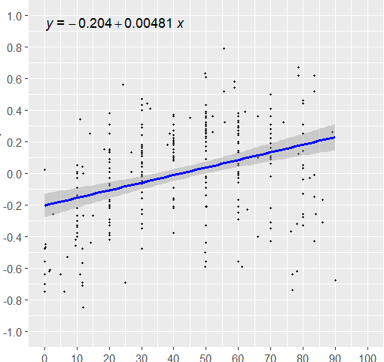
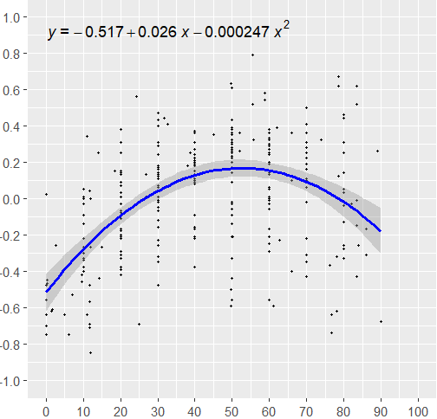
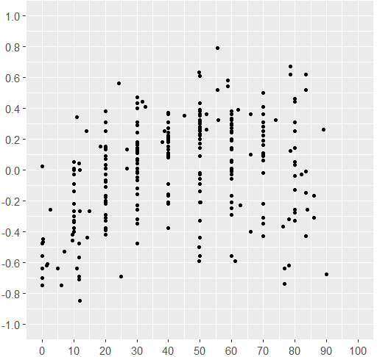
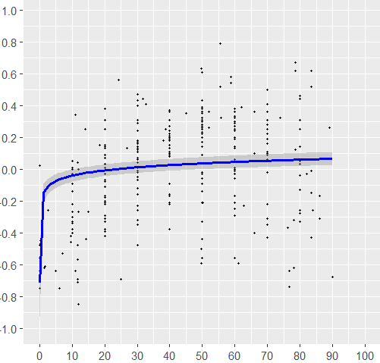
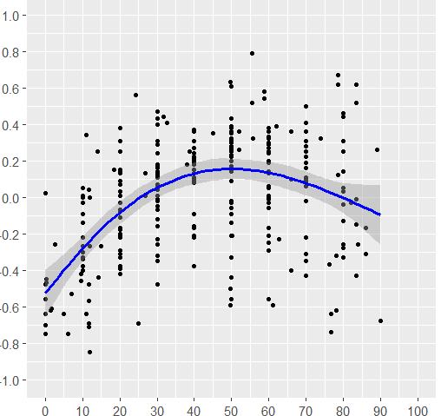
 |  |  |  |  |  |  |  |  |  |  |  |  |  |  |  |  |  |  |  |  |  |  |  |  |  | 35 curves
 |  |  |  |  |  |  |  |  |  |  |  |  |  |  |  |  |  |  |  |  |  |  |  |  |  | 276 points

 | Linear |  |  |  |  | Quadratic |  |  |  |  | Power |  |  |  |  | Scatter |  |  |  |  | GAM

 | edf | p-value | Sig | AIC | BIC | Adj R2
GAM | 2.8710 | <2e-16 | *** | 90.9085 | 109.0516 | 0.2810
Linear | 0.0048 | 0.0000 | *** | 145.60 | 156.46 | 0.12
Power | 0.0243 | 0.0000 | *** | 140.73 | 151.59 | 0.13
Quadratic | -0.0002 | 0.0000 | *** | 88.94 | 103.43 | 0.28

Eye-level_Quality Check
Eye-level (35)
No. |  | 0 |  | 10 |  | 20 |  | 30 |  | 40 |  | 50 |  | 60 |  | 70 |  | 80 |  | 90 |  | 100 |  | Start |  | End |  | Optimal |  | Min
 |  | X | Y | X | Y | X | Y | X | Y | X | Y | X | Y | X | Y | X | Y | X | Y | X | Y | X | Y | X | Y | X | Y | X | Y | X | Y
1 | 1 | NA | NA | NA | NA | 20.00 | -0.22 | 30.00 | 0.13 | 40.00 | 0.31 | 50.00 | 0.36 | 60.00 | 0.25 | 70.00 | -0.02 | NA | NA | NA | NA | NA | NA | 11.00 | -0.64 | 78.00 | -0.32 | 50.00 | 0.36 | 11.00 | -0.64
2 | 2 | NA | NA | NA | NA | 20 | 0.38 | 30 | 0.31 | 40 | 0.13 | 50 | 0.09 | 60.00 | -0.21 | 70.00 | -0.43 | NA | NA | NA | NA | NA | NA | 11.00 | 0.34 | 78.00 | -0.62 | 20 | 0.38 | 78.00 | -0.62
27 | 3 | NA | NA | 10.00 | -0.30 | 20.00 | 0.14 | 30.00 | 0.47 | NA | NA | NA | NA | NA | NA | NA | NA | NA | NA | NA | NA | NA | NA | 7.00 | -0.53 | 30.00 | 0.47 | 30.00 | 0.47 | 7.00 | -0.53
29 | 4 | NA | NA | 10.00 | 0.05 | 20.00 | 0.31 | 30.00 | 0.40 | 40.00 | 0.27 | 50.00 | -0.02 | 60.00 | -0.56 | NA | NA | NA | NA | NA | NA | NA | NA | 2.48 | -0.26 | 61.04 | -0.59 | 32.65 | 0.41 | 61.04 | -0.59
38 | 5 | 0 | -0.56 | 10.00 | -0.03 | 20.00 | 0.07 | 30.00 | 0.14 | 40.00 | 0.18 | 50.00 | 0.22 | 60.00 | 0.25 | 70.00 | 0.28 | NA | NA | NA | NA | NA | NA | 0 | -0.56 | 70.00 | 0.28 | 70.00 | 0.28 | 0 | -0.56
76 | 6 | NA | NA | 10.00 | -0.22 | 20.00 | -0.08 | 30.00 | 0.01 | 40.00 | 0.08 | 50.00 | 0.14 | 60.00 | 0.19 | 70.00 | 0.25 | NA | NA | NA | NA | NA | NA | 0.27 | -0.45 | 74.01 | 0.32 | 74.01 | 0.32 | 0.27 | -0.45
76 | 7 | NA | NA | 10.00 | 0.01 | 20.00 | 0.09 | 30.00 | 0.07 | 40.00 | 0.11 | 50.00 | 0.20 | 60.00 | 0.29 | NA | NA | NA | NA | NA | NA | NA | NA | 0.32 | -0.47 | 65.92 | 0.36 | 65.92 | 0.36 | 0.32 | -0.47
4 | 8 | 0.00 | -0.70 | 10.00 | -0.34 | 20.00 | -0.11 | 30.00 | 0.06 | 40.00 | 0.21 | 50.00 | 0.30 | 60.00 | 0.24 | 70.00 | 0.16 | 80.00 | 0.03 | NA | NA | NA | NA | 0.00 | -0.70 | 82.14 | -0.03 | 50.00 | 0.30 | 0.00 | -0.70
35 | 9 | NA | NA | 10.00 | -0.38 | 20.00 | -0.29 | 30.00 | -0.02 | 40.00 | 0.22 | 50.00 | 0.32 | 60.00 | 0.30 | NA | NA | NA | NA | NA | NA | NA | NA | 9.50 | -0.46 | 62.78 | -0.23 | 58.65 | 0.54 | 9.50 | -0.46
36 | 10 | NA | NA | 10.00 | -0.27 | 20.00 | -0.21 | 30.00 | -0.01 | 40.00 | 0.18 | 50.00 | 0.39 | 60.00 | -0.25 | NA | NA | NA | NA | NA | NA | NA | NA | 9.50 | -0.42 | 60.00 | -0.25 | 58.65 | 0.58 | 9.50 | -0.42
26 | 11 | NA | NA | 10.00 | -0.27 | 20.00 | 0.01 | 30.00 | 0.24 | 40.00 | 0.37 | 50.00 | 0.38 | 60.00 | 0.36 | 70.00 | 0.11 | 80.00 | -0.13 | NA | NA | NA | NA | 1.42 | -0.62 | 83.96 | -0.26 | 50.00 | 0.38 | 1.42 | -0.62
81 | 12 | NA | NA | NA | NA | 20.00 | 0.13 | 30.00 | 0.12 | 40.00 | 0.11 | 50.00 | 0.09 | 60.00 | 0.06 | 70.00 | 0.06 | NA | NA | NA | NA | NA | NA | 12.01 | -0.85 | 78.47 | 0.12 | 18.34 | 0.15 | 12.01 | -0.85
82 | 13 | NA | NA | NA | NA | 20.00 | -0.38 | 30.00 | -0.23 | 40.00 | -0.21 | 50.00 | -0.14 | 60.00 | -0.01 | 70.00 | 0.36 | NA | NA | NA | NA | NA | NA | 12.01 | 0.00 | 78.47 | 0.62 | 78.47 | 0.62 | 20.00 | -0.38
83 | 14 | NA | NA | NA | NA | 20.00 | -0.33 | 30.00 | -0.26 | 40.00 | -0.17 | 50.00 | -0.03 | 60.00 | 0.00 | 70.00 | 0.41 | NA | NA | NA | NA | NA | NA | 12.01 | -0.27 | 78.47 | 0.67 | 78.47 | 0.67 | 20.00 | -0.33
85 | 15 | NA | NA | 10.00 | -0.14 | 20.00 | 0.01 | 30.00 | 0.11 | 40.00 | 0.24 | 50.00 | 0.35 | 60.00 | 0.38 | NA | NA | NA | NA | NA | NA | NA | NA | 1.70 | -0.61 | 62.00 | 0.39 | 62.00 | 0.39 | 1.70 | -0.61
1.1 | 16 | NA | NA | NA | NA | 20.00 | -0.39 | 30.00 | -0.07 | 40.00 | 0.15 | 50.00 | 0.27 | 60.00 | 0.29 | 70.00 | 0.22 | 80.00 | 0.05 | NA | NA | NA | NA | 11.78 | -0.71 | 83.46 | -0.01 | 60.00 | 0.29 | 11.78 | -0.71
1.2 | 17 | NA | NA | NA | NA | 20.00 | -0.31 | 30.00 | 0.01 | 40.00 | 0.22 | 50.00 | 0.31 | 60.00 | 0.30 | 70.00 | 0.19 | 80.00 | -0.04 | NA | NA | NA | NA | 11.78 | -0.69 | 83.46 | -0.15 | 50.00 | 0.31 | 11.78 | -0.69
1.3 | 18 | NA | NA | NA | NA | 20.00 | -0.17 | 30.00 | -0.32 | 40.00 | -0.38 | 50.00 | -0.33 | 60.00 | -0.17 | 70.00 | 0.09 | 80.00 | 0.46 | NA | NA | NA | NA | 11.78 | 0.04 | 83.46 | 0.62 | 83.46 | 0.62 | 40.00 | -0.38
1.4 | 19 | NA | NA | NA | NA | 20.00 | -0.42 | 30.00 | -0.35 | 40.00 | -0.22 | 50.00 | -0.09 | 60.00 | 0.05 | 70.00 | 0.25 | 80.00 | 0.44 | NA | NA | NA | NA | 11.78 | -0.48 | 83.46 | 0.52 | 83.46 | 0.52 | 11.78 | -0.48
1.5 | 20 | NA | NA | NA | NA | 20.00 | -0.18 | 30.00 | 0.17 | 40.00 | 0.37 | 50.00 | 0.43 | 60.00 | 0.33 | 70.00 | 0.10 | 80.00 | -0.28 | NA | NA | NA | NA | 11.78 | -0.57 | 83.46 | -0.43 | 50.00 | 0.43 | 11.78 | -0.57
17.1 | 21 | 0.00 | 0.02 | 10.00 | -0.03 | 20.00 | -0.07 | 30.00 | -0.12 | 40.00 | -0.16 | 50.00 | -0.21 | NA | NA | NA | NA | NA | NA | NA | NA | NA | NA | 0.00 | 0.02 | 55.56 | 0.79 | 55.56 | 0.79 | 50.16 | -0.21
17.2 | 22 | 0.00 | -0.48 | 10.00 | -0.34 | 20.00 | -0.20 | 30.00 | -0.05 | 40.00 | 0.09 | 50.00 | 0.23 | NA | NA | NA | NA | NA | NA | NA | NA | NA | NA | 0.00 | -0.48 | 55.56 | 0.52 | 55.56 | 0.52 | 0.00 | -0.48
39.1 | 23 | NA | NA | NA | NA | NA | NA | NA | NA | NA | NA | 50.00 | -0.44 | 60.00 | 0.27 | 70.00 | 0.50 | 80.00 | 0.14 | NA | NA | NA | NA | 49.63 | -0.50 | 86.04 | -0.31 | 70.00 | 0.50 | 49.63 | -0.50
39.2 | 24 | NA | NA | NA | NA | NA | NA | NA | NA | NA | NA | 50.00 | 0.61 | 60.00 | -0.03 | 70.00 | -0.35 | 80.00 | -0.33 | NA | NA | NA | NA | 49.63 | 0.63 | 86.04 | -0.17 | 49.63 | 0.63 | 76.31 | -0.37
39.3 | 25 | NA | NA | NA | NA | NA | NA | NA | NA | NA | NA | 50.00 | -0.56 | 60.00 | 0.13 | 70.00 | 0.41 | 80.00 | 0.25 | NA | NA | NA | NA | 49.63 | -0.59 | 70 | 0.41 | 70 | 0.41 | 49.63 | -0.59
Added 1 | 26 | NA | NA | NA | NA | NA | NA | 30.00 | 0.04 | 40.00 | 0.19 | 50.00 | 0.35 | 60.00 | 0.01 | 70.00 | -0.31 | NA | NA | NA | NA | NA | NA | 26.90 | 0.01 | 76.70 | -0.64 | 52.10 | 0.36 | 76.70 | -0.64
Added 2 | 27 | NA | NA | NA | NA | NA | NA | 30.00 | 0.16 | 40.00 | 0.21 | 50.00 | 0.25 | 60.00 | -0.06 | 70.00 | -0.22 | NA | NA | NA | NA | NA | NA | 26.90 | 0.13 | 76.80 | -0.74 | 52.00 | 0.26 | 76.80 | -0.74
2.1 | 28 | 0.00 | -0.75 | 10.00 | -0.33 | 20.00 | -0.03 | 30.00 | 0.18 | 40.00 | 0.24 | 50.00 | 0.20 | 60.00 | 0.14 | NA | NA | NA | NA | NA | NA | NA | NA | 0.00 | -0.75 | 66.00 | 0.10 | 38.70 | 0.25 | 0.00 | -0.75
2.2 | 29 | 0.00 | -0.64 | 10.00 | -0.40 | 20.00 | -0.17 | 30.00 | 0.06 | 40.00 | 0.20 | 50.00 | 0.26 | 60.00 | 0.32 | NA | NA | NA | NA | NA | NA | NA | NA | 0.00 | -0.64 | 66.00 | 0.36 | 66.00 | 0.36 | 0.00 | -0.64
2.3 | 30 | 0.00 | -0.56 | 10.00 | -0.09 | 20.00 | 0.25 | 30.00 | 0.43 | 40.00 | 0.27 | 50.00 | -0.06 | 60.00 | -0.29 | NA | NA | NA | NA | NA | NA | NA | NA | 0.00 | -0.56 | 66.00 | -0.40 | 31.70 | 0.44 | 0.00 | -0.56
8 | 31 | NA | NA | NA | NA | NA | NA | 30.00 | -0.48 | 40.00 | -0.09 | 50.00 | 0.17 | 60.00 | 0.20 | 70.00 | 0.31 | 80.00 | 0.31 | NA | NA | NA | NA | 25.00 | -0.69 | 89.00 | 0.26 | 70.00 | 0.31 | 25.00 | -0.69
10 | 32 | NA | NA | NA | NA | NA | NA | 30.00 | -0.16 | 40.00 | 0.10 | 50.00 | 0.28 | 60.00 | 0.30 | 70.00 | 0.10 | 80.00 | -0.26 | 90.00 | -0.68 | NA | NA | 30.00 | -0.16 | 90.00 | -0.68 | 55.70 | 0.32 | 90.00 | -0.68
12 | 33 | NA | NA | 10.00 | -0.40 | 20.00 | 0.03 | 30.00 | 0.29 | 40.00 | 0.36 | NA | NA | NA | NA | NA | NA | NA | NA | NA | NA | NA | NA | 5.00 | -0.64 | 45.00 | 0.35 | 40.00 | 0.36 | 5.00 | -0.64
14 | 34 | NA | NA | 10.00 | 0.00 | 20.00 | 0.15 | 30.00 | 0.16 | NA | NA | NA | NA | NA | NA | NA | NA | NA | NA | NA | NA | NA | NA | 6.20 | -0.75 | 38.00 | 0.18 | 13.90 | 0.25 | 6.20 | -0.75
16 | 35 | NA | NA | NA | NA | 20.00 | 0.14 | NA | NA | NA | NA | NA | NA | NA | NA | NA | NA | NA | NA | NA | NA | NA | NA | 15.00 | -0.27 | 24.31 | 0.56 | 24.31 | 0.56 | 14.30 | -0.44

Mean |  | 0.00 | -0.53 | 10.00 | -0.21 | 20.00 | -0.07 | 30.00 | 0.05 | 40.00 | 0.12 | 50.00 | 0.14 | 60.00 | 0.11 | 70.00 | 0.12 | 80.00 | 0.05 | 90.00 | -0.68 | NA | NA | 12.37 | -0.40 | 70.04 | 0.06 | 53.41 | 0.42 | 23.96 | -0.56

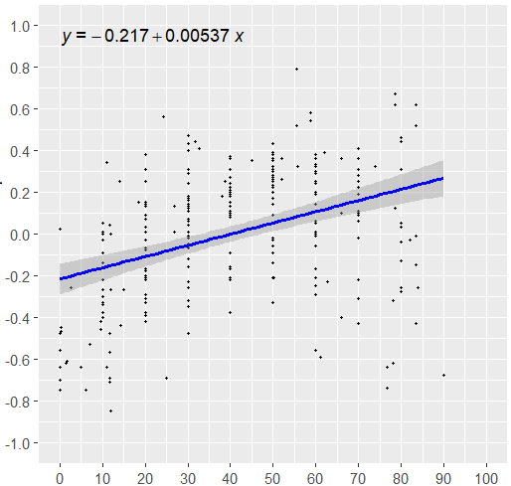

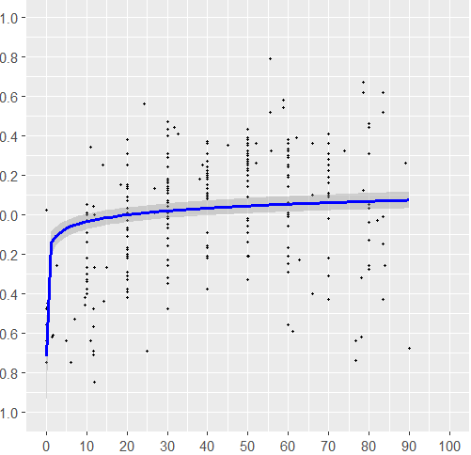
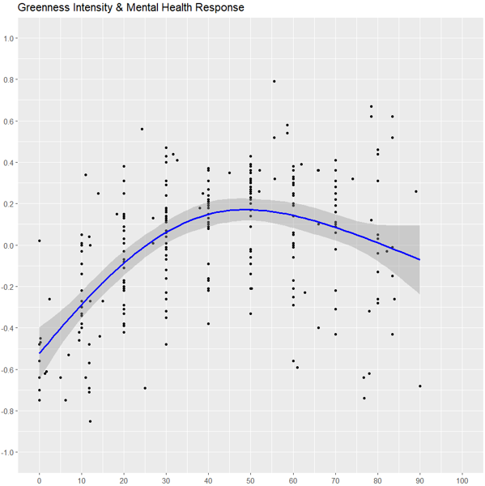
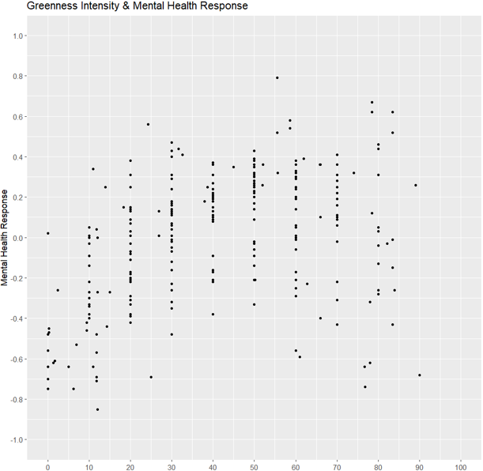
 |  |  |  |  |  |  |  |  |  |  |  |  |  |  |  |  |  |  |  |  |  |  |  |  |  | 32 curves
 |  |  |  |  |  |  |  |  |  |  |  |  |  |  |  |  |  |  |  |  |  |  |  |  |  | 258 points

 | Linear |  |  |  |  | Quadratic |  |  |  |  | Power |  |  |  |  | Scatter |  |  |  |  | GAM

 | edf | p-value | Sig | Adj R2 | AIC | BIC
GAM | 2.7990 | <2e-16 | *** | 0.3230 | 60.8509 | 78.5080
Linear | 0.0054 | 0.0000 | *** | 0.1478 | 118.0691 | 128.7280
Power | 0.0248 | 0.0000 | *** | 0.1504 | 117.2733 | 127.9322
Quadratic | -0.0003 | 0.0000 | *** | 0.3243 | 59.1562 | 73.3680

Top-down Points
Top-down (34)
No. |  | 0 |  | 10 |  | 20 |  | 30 |  | 40 |  | 50 |  | 60 |  | 70 |  | 80 |  | 90 |  | 100 |  | Start |  | End |  | Optimal |  | Min
 |  | X | Y | X | Y | X | Y | X | Y | X | Y | X | Y | X | Y | X | Y | X | Y | X | Y | X | Y | X | Y | X | Y | X | Y | X | Y
5 | 1 | NA | NA | 10.00 | -0.28 | 20.00 | -0.39 | 30.00 | -0.03 | 40.00 | 0.54 | NA | NA | NA | NA | NA | NA | NA | NA | NA | NA | NA | NA | 5.00 | -0.05 | 45.00 | 0.59 | 45.00 | 0.59 | 15.00 | -0.41
13 | 2 | NA | NA | 10.00 | 0.00 | 20.00 | 0.22 | 30.00 | 0.31 | 40.00 | 0.29 | 50.00 | 0.15 | 60.00 | -0.12 | 70.00 | -0.50 | NA | NA | NA | NA | NA | NA | 10.00 | 0.00 | 73.86 | -0.68 | 34.28 | 0.32 | 73.86 | -0.68
22 | 3 | NA | NA | 10.00 | -0.30 | 20.00 | 0.14 | 30.00 | 0.47 | NA | NA | NA | NA | NA | NA | NA | NA | NA | NA | NA | NA | NA | NA | 7.00 | -0.53 | 30.00 | 0.47 | 30.00 | 0.47 | 7.00 | -0.53
23 | 4 | NA | NA | 10.00 | 0.34 | 20.00 | -0.52 | 30.00 | 0.43 | NA | NA | NA | NA | NA | NA | NA | NA | NA | NA | NA | NA | NA | NA | 7.00 | 0.32 | 30.00 | 0.43 | 30.00 | 0.43 | 24.50 | -0.57
39 | 5 | NA | NA | NA | NA | 20.00 | -0.39 | 30.00 | -0.25 | 40.00 | -0.12 | 50.00 | 0.09 | 60.00 | 0.10 | 70.00 | 0.12 | 80.00 | 0.16 | 90.00 | 0.19 | NA | NA | 14.85 | -0.03 | 97.21 | 0.13 | 90.00 | 0.19 | 20.00 | -0.39
42 | 6 | NA | NA | 10.00 | -0.22 | 20.00 | 0.02 | 30.00 | 0.27 | 40.00 | 0.37 | 50.00 | 0.42 | 60.00 | 0.38 | 70.00 | 0.28 | 80.00 | 0.07 | 90.00 | -0.23 | NA | NA | 4.18 | -0.48 | 98.34 | -0.57 | 50.00 | 0.42 | 98.34 | -0.57
62 | 7 | NA | NA | NA | NA | 20.00 | 0.04 | 30.00 | 0.08 | 40.00 | 0.11 | 50.00 | 0.14 | 60.00 | 0.20 | 70.00 | 0.19 | 80.00 | 0.09 | 90.00 | -0.14 | NA | NA | 11.00 | 0.01 | 99.12 | -0.42 | 64.20 | 0.23 | 99.12 | -0.42
L18 | 8 | NA | NA | NA | NA | NA | NA | 30.00 | -0.06 | 40.00 | -0.15 | 50.00 | 0.25 | NA | NA | NA | NA | NA | NA | NA | NA | NA | NA | 24.50 | -0.49 | 54.00 | 0.51 | 54.00 | 0.51 | 24.50 | -0.49
3.1 | 9 | NA | NA | NA | NA | 20.00 | -0.34 | 30.00 | 0.14 | 40.00 | 0.40 | NA | NA | NA | NA | NA | NA | NA | NA | NA | NA | NA | NA | 12.00 | -0.38 | 40.00 | 0.40 | 32.50 | 0.62 | 12.00 | -0.38
L6.1 | 10 | 0.00 | 0.08 | NA | NA | NA | NA | NA | NA | NA | NA | NA | NA | NA | NA | NA | NA | NA | NA | NA | NA | NA | NA | 0.00 | 0.08 | 3.30 | 0.45 | 3.30 | 0.45 | 0.20 | -0.55
L20.1 | 11 | NA | NA | NA | NA | 20.00 | -0.06 | 30.00 | 0.03 | 40.00 | 0.21 | NA | NA | NA | NA | NA | NA | NA | NA | NA | NA | NA | NA | 2.94 | -0.06 | 32.44 | 0.28 | 32.44 | 0.28 | 7.26 | -0.11
L20.2 | 12 | NA | NA | NA | NA | 20.00 | -0.06 | 30.00 | 0.09 | 40.00 | 0.15 | NA | NA | NA | NA | NA | NA | NA | NA | NA | NA | NA | NA | 2.94 | -0.15 | 32.44 | 0.16 | 32.44 | 0.16 | 2.94 | -0.15
44.1 | 13 | NA | NA | NA | NA | 20.00 | -0.44 | 30.00 | 0.15 | 40.00 | 0.52 | 50.00 | 0.33 | NA | NA | NA | NA | NA | NA | NA | NA | NA | NA | 19.20 | -0.39 | 54.00 | 0.20 | 40.00 | 0.52 | 20.00 | -0.44
47.1 | 14 | 0.00 | -0.59 | 10.00 | -0.17 | 20.00 | 0.10 | 30.00 | 0.41 | NA | NA | NA | NA | NA | NA | NA | NA | NA | NA | NA | NA | NA | NA | 0.00 | -0.59 | 30.00 | 0.41 | 30.00 | 0.41 | 0.00 | -0.59
Added 1 | 15 | NA | NA | NA | NA | NA | NA | 30.00 | -0.11 | 40.00 | 0.14 | 50.00 | 0.40 | 60.00 | 0.13 | 70.00 | -0.26 | NA | NA | NA | NA | NA | NA | 27.00 | -0.20 | 76.90 | -0.55 | 51.80 | 0.45 | 76.90 | -0.55
Added 2 | 16 | NA | NA | NA | NA | NA | NA | 30.00 | -0.25 | 40.00 | 0.08 | 50.00 | 0.45 | 60.00 | 0.21 | 70.00 | -0.23 | NA | NA | NA | NA | NA | NA | 25.80 | -0.30 | 76.70 | -0.48 | 51.90 | 0.52 | 76.70 | -0.48
1 | 17 | 0.00 | -0.01 | 10.00 | 0.41 | 20.00 | 0.55 | 30.00 | 0.30 | 40.00 | -0.19 | 50.00 | -0.43 | 60.00 | -0.42 | 70.00 | -0.31 | NA | NA | NA | NA | NA | NA | 0.00 | -0.01 | 70.00 | -0.31 | 18.50 | 0.55 | 53.50 | -0.45
3.1 | 18 | 0.00 | -0.39 | 10.00 | -0.38 | 20.00 | -0.12 | 30.00 | 0.28 | 40.00 | 0.61 | NA | NA | NA | NA | NA | NA | NA | NA | NA | NA | NA | NA | 0.00 | -0.39 | 40.00 | 0.61 | 40.00 | 0.61 | 0.00 | -0.39
3.2 | 19 | 0.00 | -0.44 | 10.00 | -0.30 | 20.00 | -0.06 | 30.00 | 0.24 | 40.00 | 0.56 | NA | NA | NA | NA | NA | NA | NA | NA | NA | NA | NA | NA | 0.00 | -0.44 | 40.00 | 0.56 | 40.00 | 0.56 | 0.00 | -0.44
4 | 20 | NA | NA | NA | NA | 20.00 | -0.35 | 30.00 | -0.12 | 40.00 | 0.12 | 50.00 | 0.36 | NA | NA | NA | NA | NA | NA | NA | NA | NA | NA | 13.60 | -0.51 | 55.80 | 0.49 | 55.80 | 0.49 | 13.60 | -0.51
5 | 21 | NA | NA | NA | NA | NA | NA | 30.00 | -0.38 | 40.00 | -0.26 | 50.00 | -0.15 | 60.00 | -0.03 | 70.00 | 0.08 | 80.00 | 0.19 | 90.00 | 0.31 | 100.00 | 0.20 | 25.00 | -0.48 | 100.00 | 0.20 | 90.00 | 0.31 | 25.00 | -0.48
6 | 22 | NA | NA | NA | NA | 20.00 | -0.11 | 30.00 | 0.06 | 40.00 | 0.21 | 50.00 | 0.29 | 60.00 | 0.27 | 70.00 | 0.15 | 80.00 | -0.08 | 90.00 | -0.38 | 100.00 | -0.71 | 20.00 | -0.11 | 100.00 | -0.71 | 53.50 | 0.29 | 100.00 | -0.71
7 | 23 | NA | NA | NA | NA | 20.00 | -0.37 | 30.00 | -0.13 | 40.00 | 0.63 | 50.00 | 0.18 | NA | NA | NA | NA | NA | NA | NA | NA | NA | NA | 17.00 | -0.37 | 56.00 | 0.06 | 40.00 | 0.63 | 17.00 | -0.37
8 | 24 | NA | NA | NA | NA | 20.00 | -0.17 | 30.00 | 0.18 | 40.00 | 0.36 | 50.00 | 0.26 | 60.00 | -0.03 | 70.00 | -0.34 | 80.00 | -0.64 | NA | NA | NA | NA | 20.00 | -0.17 | 80.00 | -0.64 | 41.00 | 0.36 | 80.00 | -0.64
9 | 25 | 0.00 | 0.13 | 10.00 | -0.05 | 20.00 | -0.14 | 30.00 | -0.08 | 40.00 | 0.14 | 50.00 | 0.34 | 60.00 | 0.34 | 70.00 | 0.03 | 80.00 | -0.46 | NA | NA | NA | NA | 0.00 | 0.13 | 83.00 | -0.62 | 55.10 | 0.38 | 83.00 | -0.62
11 | 26 | 0.00 | -0.10 | 10.00 | 0.01 | 20.00 | 0.41 | 30.00 | 0.37 | 40.00 | -0.23 | 50.00 | -0.47 | NA | NA | NA | NA | NA | NA | NA | NA | NA | NA | 0.00 | -0.10 | 52.00 | -0.49 | 24.60 | 0.51 | 52.00 | -0.49
13 | 27 | 0.00 | -0.61 | 10.00 | -0.44 | 20.00 | -0.28 | 30.00 | -0.15 | 40.00 | -0.03 | 50.00 | 0.08 | 60.00 | 0.16 | 70.00 | 0.24 | 80.00 | 0.30 | 90.00 | 0.35 | 100.00 | 0.39 | 0.00 | -0.61 | 100.00 | 0.39 | 100.00 | 0.39 | 0.00 | -0.61
14 | 28 | 0.00 | -0.41 | 10.00 | -0.06 | 20.00 | 0.26 | 30.00 | 0.29 | 40.00 | -0.44 | 50.00 | -0.21 | NA | NA | NA | NA | NA | NA | NA | NA | NA | NA | 0.00 | -0.41 | 57.00 | 0.56 | 57.00 | 0.56 | 40.00 | -0.44
15.1 | 29 | 0.00 | -0.74 | 10.00 | -0.39 | 20.00 | -0.09 | 30.00 | 0.10 | 40.00 | 0.18 | 50.00 | 0.20 | 60.00 | 0.22 | 70.00 | 0.25 | NA | NA | NA | NA | NA | NA | 0.00 | -0.74 | 75.00 | 0.26 | 75.00 | 0.26 | 0.00 | -0.74
15.2 | 30 | 0.00 | -0.73 | 10.00 | -0.48 | 20.00 | -0.21 | 30.00 | 0.00 | 40.00 | 0.16 | 50.00 | 0.24 | 60.00 | 0.26 | 70.00 | 0.26 | NA | NA | NA | NA | NA | NA | 0.00 | -0.73 | 75.00 | 0.25 | 62.00 | 0.27 | 0.00 | -0.73
15.3 | 31 | 0.00 | -0.76 | 10.00 | -0.31 | 20.00 | 0.05 | 30.00 | 0.22 | 40.00 | 0.23 | 50.00 | 0.16 | 60.00 | 0.09 | 70.00 | 0.05 | NA | NA | NA | NA | NA | NA | 0.00 | -0.76 | 75.00 | 0.03 | 35.00 | 0.24 | 0.00 | -0.76
16 | 32 | NA | NA | NA | NA | NA | NA | 30.00 | -0.14 | 40.00 | 0.23 | 50.00 | 0.21 | NA | NA | NA | NA | NA | NA | NA | NA | NA | NA | 24.50 | -0.76 | 58.80 | 0.22 | 37.70 | 0.24 | 24.50 | -0.76
17 | 33 | NA | NA | 10.00 | 0.42 | 20.00 | 0.22 | 30.00 | -0.21 | 40.00 | -0.49 | NA | NA | NA | NA | NA | NA | NA | NA | NA | NA | NA | NA | 0.70 | 0.20 | 44.10 | -0.57 | 11.20 | 0.43 | 44.10 | -0.57
18 | 34 | NA | NA | 10.00 | 0.36 | 20.00 | -0.08 | 30.00 | -0.14 | NA | NA | NA | NA | NA | NA | NA | NA | NA | NA | NA | NA | NA | NA | 3.10 | -0.50 | 31.00 | -0.15 | 7.70 | 0.50 | 3.10 | -0.50

Mean |  | 0.00 | -0.38 | 10.00 | -0.10 | 20.00 | -0.08 | 30.00 | 0.07 | 40.00 | 0.15 | 50.00 | 0.15 | 60.00 | 0.12 | 70.00 | 0.00 | 80.00 | -0.05 | 90.00 | 0.02 | 100.00 | -0.04 | 8.74 | -0.29 | 60.76 | 0.04 | 44.59 | 0.42 | 32.18 | -0.52

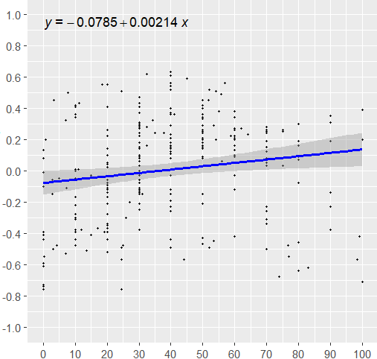
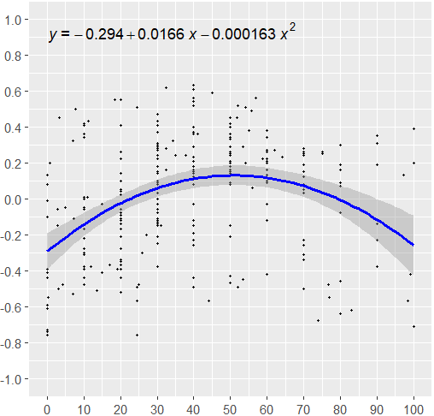
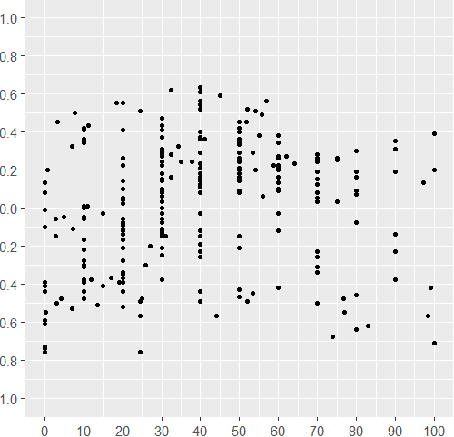
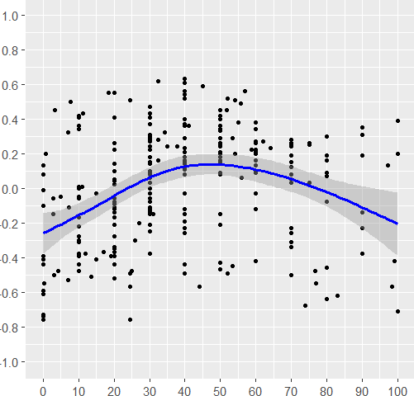
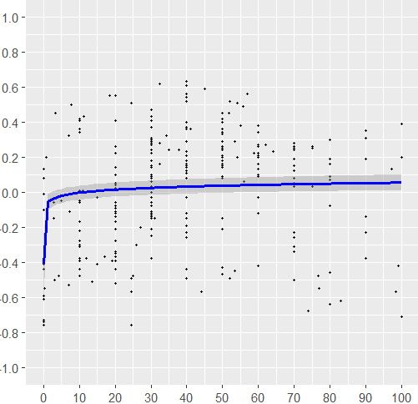
 |  |  |  |  |  |  |  |  |  |  |  |  |  |  |  |  |  |  |  |  |  |  |  |  |  | 34 curves
 |  |  |  |  |  |  |  |  |  |  |  |  |  |  |  |  |  |  |  |  |  |  |  |  |  | 251 points

 | Linear |  |  |  |  | Quadratic |  |  |  |  | Power |  |  |  |  | Scatter |  |  |  |  | GAM

 | edf | p-value | Sig | Adj R2 | AIC | BIC
GAM | 2.6430 | <2e-16 | *** | 0.1410 | 124.7899 | 156.1590
Linear | 0.0021 | 0.0109 | * | 0.02 | 158.25 | 168.82
Power | 0.0126 | 0.0000 | *** | 0.08 | 143.15 | 153.73
Quadratic | -0.0002 | 0.0000 | *** | 0.14 | 127.44 | 141.54

Top-down_Quality Check
Top-down (34)
No. |  | 0 |  | 10 |  | 20 |  | 30 |  | 40 |  | 50 |  | 60 |  | 70 |  | 80 |  | 90 |  | 100 |  | Start |  | End |  | Optimal |  | Min
 |  | X | Y | X | Y | X | Y | X | Y | X | Y | X | Y | X | Y | X | Y | X | Y | X | Y | X | Y | X | Y | X | Y | X | Y | X | Y
5 | 1 | NA | NA | 10.00 | -0.28 | 20.00 | -0.39 | 30.00 | -0.03 | 40.00 | 0.54 | NA | NA | NA | NA | NA | NA | NA | NA | NA | NA | NA | NA | 5.00 | -0.05 | 45.00 | 0.59 | 45.00 | 0.59 | 15.00 | -0.41
13 | 2 | NA | NA | 10.00 | 0.00 | 20.00 | 0.22 | 30.00 | 0.31 | 40.00 | 0.29 | 50.00 | 0.15 | 60.00 | -0.12 | 70.00 | -0.50 | NA | NA | NA | NA | NA | NA | 10.00 | 0.00 | 73.86 | -0.68 | 34.28 | 0.32 | 73.86 | -0.68
22 | 3 | NA | NA | 10.00 | -0.30 | 20.00 | 0.14 | 30.00 | 0.47 | NA | NA | NA | NA | NA | NA | NA | NA | NA | NA | NA | NA | NA | NA | 7.00 | -0.53 | 30.00 | 0.47 | 30.00 | 0.47 | 7.00 | -0.53
23 | 4 | NA | NA | 10.00 | 0.34 | 20.00 | -0.52 | 30.00 | 0.43 | NA | NA | NA | NA | NA | NA | NA | NA | NA | NA | NA | NA | NA | NA | 7.00 | 0.32 | 30.00 | 0.43 | 30.00 | 0.43 | 24.50 | -0.57
39 | 5 | NA | NA | NA | NA | 20.00 | -0.39 | 30.00 | -0.25 | 40.00 | -0.12 | 50.00 | 0.09 | 60.00 | 0.10 | 70.00 | 0.12 | 80.00 | 0.16 | 90.00 | 0.19 | NA | NA | 14.85 | -0.03 | 97.21 | 0.13 | 90.00 | 0.19 | 20.00 | -0.39
42 | 6 | NA | NA | 10.00 | -0.22 | 20.00 | 0.02 | 30.00 | 0.27 | 40.00 | 0.37 | 50.00 | 0.42 | 60.00 | 0.38 | 70.00 | 0.28 | 80.00 | 0.07 | 90.00 | -0.23 | NA | NA | 4.18 | -0.48 | 98.34 | -0.57 | 50.00 | 0.42 | 98.34 | -0.57
62 | 7 | NA | NA | NA | NA | 20.00 | 0.04 | 30.00 | 0.08 | 40.00 | 0.11 | 50.00 | 0.14 | 60.00 | 0.20 | 70.00 | 0.19 | 80.00 | 0.09 | 90.00 | -0.14 | NA | NA | 11.00 | 0.01 | 99.12 | -0.42 | 64.20 | 0.23 | 99.12 | -0.42
L18 | 8 | NA | NA | NA | NA | NA | NA | 30.00 | -0.06 | 40.00 | -0.15 | 50.00 | 0.25 | NA | NA | NA | NA | NA | NA | NA | NA | NA | NA | 24.50 | -0.49 | 54.00 | 0.51 | 54.00 | 0.51 | 24.50 | -0.49
3.1 | 9 | NA | NA | NA | NA | 20.00 | -0.34 | 30.00 | 0.14 | 40.00 | 0.40 | NA | NA | NA | NA | NA | NA | NA | NA | NA | NA | NA | NA | 12.00 | -0.38 | 40.00 | 0.40 | 32.50 | 0.62 | 12.00 | -0.38
L6.1 | 10 | 0.00 | 0.08 | NA | NA | NA | NA | NA | NA | NA | NA | NA | NA | NA | NA | NA | NA | NA | NA | NA | NA | NA | NA | 0.00 | 0.08 | 3.30 | 0.45 | 3.30 | 0.45 | 0.20 | -0.55
L20.1 | 11 | NA | NA | NA | NA | 20.00 | -0.06 | 30.00 | 0.03 | 40.00 | 0.21 | NA | NA | NA | NA | NA | NA | NA | NA | NA | NA | NA | NA | 2.94 | -0.06 | 32.44 | 0.28 | 32.44 | 0.28 | 7.26 | -0.11
L20.2 | 12 | NA | NA | NA | NA | 20.00 | -0.06 | 30.00 | 0.09 | 40.00 | 0.15 | NA | NA | NA | NA | NA | NA | NA | NA | NA | NA | NA | NA | 2.94 | -0.15 | 32.44 | 0.16 | 32.44 | 0.16 | 2.94 | -0.15
44.1 | 13 | NA | NA | NA | NA | 20.00 | -0.44 | 30.00 | 0.15 | 40.00 | 0.52 | 50.00 | 0.33 | NA | NA | NA | NA | NA | NA | NA | NA | NA | NA | 19.20 | -0.39 | 54.00 | 0.20 | 40.00 | 0.52 | 20.00 | -0.44
47.1 | 14 | 0.00 | -0.59 | 10.00 | -0.17 | 20.00 | 0.10 | 30.00 | 0.41 | NA | NA | NA | NA | NA | NA | NA | NA | NA | NA | NA | NA | NA | NA | 0.00 | -0.59 | 30.00 | 0.41 | 30.00 | 0.41 | 0.00 | -0.59
Added 1 | 15 | NA | NA | NA | NA | NA | NA | 30.00 | -0.11 | 40.00 | 0.14 | 50.00 | 0.40 | 60.00 | 0.13 | 70.00 | -0.26 | NA | NA | NA | NA | NA | NA | 27.00 | -0.20 | 76.90 | -0.55 | 51.80 | 0.45 | 76.90 | -0.55
Added 2 | 16 | NA | NA | NA | NA | NA | NA | 30.00 | -0.25 | 40.00 | 0.08 | 50.00 | 0.45 | 60.00 | 0.21 | 70.00 | -0.23 | NA | NA | NA | NA | NA | NA | 25.80 | -0.30 | 76.70 | -0.48 | 51.90 | 0.52 | 76.70 | -0.48
1 | 17 | 0.00 | -0.01 | 10.00 | 0.41 | 20.00 | 0.55 | 30.00 | 0.30 | 40.00 | -0.19 | 50.00 | -0.43 | 60.00 | -0.42 | 70.00 | -0.31 | NA | NA | NA | NA | NA | NA | 0.00 | -0.01 | 70.00 | -0.31 | 18.50 | 0.55 | 53.50 | -0.45
3.1 | 18 | 0.00 | -0.39 | 10.00 | -0.38 | 20.00 | -0.12 | 30.00 | 0.28 | 40.00 | 0.61 | NA | NA | NA | NA | NA | NA | NA | NA | NA | NA | NA | NA | 0.00 | -0.39 | 40.00 | 0.61 | 40.00 | 0.61 | 0.00 | -0.39
3.2 | 19 | 0.00 | -0.44 | 10.00 | -0.30 | 20.00 | -0.06 | 30.00 | 0.24 | 40.00 | 0.56 | NA | NA | NA | NA | NA | NA | NA | NA | NA | NA | NA | NA | 0.00 | -0.44 | 40.00 | 0.56 | 40.00 | 0.56 | 0.00 | -0.44
4 | 20 | NA | NA | NA | NA | 20.00 | -0.35 | 30.00 | -0.12 | 40.00 | 0.12 | 50.00 | 0.36 | NA | NA | NA | NA | NA | NA | NA | NA | NA | NA | 13.60 | -0.51 | 55.80 | 0.49 | 55.80 | 0.49 | 13.60 | -0.51
5 | 21 | NA | NA | NA | NA | NA | NA | 30.00 | -0.38 | 40.00 | -0.26 | 50.00 | -0.15 | 60.00 | -0.03 | 70.00 | 0.08 | 80.00 | 0.19 | 90.00 | 0.31 | 100.00 | 0.20 | 25.00 | -0.48 | 100.00 | 0.20 | 90.00 | 0.31 | 25.00 | -0.48
6 | 22 | NA | NA | NA | NA | 20.00 | -0.11 | 30.00 | 0.06 | 40.00 | 0.21 | 50.00 | 0.29 | 60.00 | 0.27 | 70.00 | 0.15 | 80.00 | -0.08 | 90.00 | -0.38 | 100.00 | -0.71 | 20.00 | -0.11 | 100.00 | -0.71 | 53.50 | 0.29 | 100.00 | -0.71
7 | 23 | NA | NA | NA | NA | 20.00 | -0.37 | 30.00 | -0.13 | 40.00 | 0.63 | 50.00 | 0.18 | NA | NA | NA | NA | NA | NA | NA | NA | NA | NA | 17.00 | -0.37 | 56.00 | 0.06 | 40.00 | 0.63 | 17.00 | -0.37
8 | 24 | NA | NA | NA | NA | 20.00 | -0.17 | 30.00 | 0.18 | 40.00 | 0.36 | 50.00 | 0.26 | 60.00 | -0.03 | 70.00 | -0.34 | 80.00 | -0.64 | NA | NA | NA | NA | 20.00 | -0.17 | 80.00 | -0.64 | 41.00 | 0.36 | 80.00 | -0.64
9 | 25 | 0.00 | 0.13 | 10.00 | -0.05 | 20.00 | -0.14 | 30.00 | -0.08 | 40.00 | 0.14 | 50.00 | 0.34 | 60.00 | 0.34 | 70.00 | 0.03 | 80.00 | -0.46 | NA | NA | NA | NA | 0.00 | 0.13 | 83.00 | -0.62 | 55.10 | 0.38 | 83.00 | -0.62
11 | 26 | 0.00 | -0.10 | 10.00 | 0.01 | 20.00 | 0.41 | 30.00 | 0.37 | 40.00 | -0.23 | 50.00 | -0.47 | NA | NA | NA | NA | NA | NA | NA | NA | NA | NA | 0.00 | -0.10 | 52.00 | -0.49 | 24.60 | 0.51 | 52.00 | -0.49
13 | 27 | 0.00 | -0.61 | 10.00 | -0.44 | 20.00 | -0.28 | 30.00 | -0.15 | 40.00 | -0.03 | 50.00 | 0.08 | 60.00 | 0.16 | 70.00 | 0.24 | 80.00 | 0.30 | 90.00 | 0.35 | 100.00 | 0.39 | 0.00 | -0.61 | 100.00 | 0.39 | 100.00 | 0.39 | 0.00 | -0.61
14 | 28 | 0.00 | -0.41 | 10.00 | -0.06 | 20.00 | 0.26 | 30.00 | 0.29 | 40.00 | -0.44 | 50.00 | -0.21 | NA | NA | NA | NA | NA | NA | NA | NA | NA | NA | 0.00 | -0.41 | 57.00 | 0.56 | 57.00 | 0.56 | 40.00 | -0.44
15.1 | 29 | 0.00 | -0.74 | 10.00 | -0.39 | 20.00 | -0.09 | 30.00 | 0.10 | 40.00 | 0.18 | 50.00 | 0.20 | 60.00 | 0.22 | 70.00 | 0.25 | NA | NA | NA | NA | NA | NA | 0.00 | -0.74 | 75.00 | 0.26 | 75.00 | 0.26 | 0.00 | -0.74
15.2 | 30 | 0.00 | -0.73 | 10.00 | -0.48 | 20.00 | -0.21 | 30.00 | 0.00 | 40.00 | 0.16 | 50.00 | 0.24 | 60.00 | 0.26 | 70.00 | 0.26 | NA | NA | NA | NA | NA | NA | 0.00 | -0.73 | 75.00 | 0.25 | 62.00 | 0.27 | 0.00 | -0.73
15.3 | 31 | 0.00 | -0.76 | 10.00 | -0.31 | 20.00 | 0.05 | 30.00 | 0.22 | 40.00 | 0.23 | 50.00 | 0.16 | 60.00 | 0.09 | 70.00 | 0.05 | NA | NA | NA | NA | NA | NA | 0.00 | -0.76 | 75.00 | 0.03 | 35.00 | 0.24 | 0.00 | -0.76
16 | 32 | NA | NA | NA | NA | NA | NA | 30.00 | -0.14 | 40.00 | 0.23 | 50.00 | 0.21 | NA | NA | NA | NA | NA | NA | NA | NA | NA | NA | 24.50 | -0.76 | 58.80 | 0.22 | 37.70 | 0.24 | 24.50 | -0.76
17 | 33 | NA | NA | 10.00 | 0.42 | 20.00 | 0.22 | 30.00 | -0.21 | 40.00 | -0.49 | NA | NA | NA | NA | NA | NA | NA | NA | NA | NA | NA | NA | 0.70 | 0.20 | 44.10 | -0.57 | 11.20 | 0.43 | 44.10 | -0.57
18 | 34 | NA | NA | 10.00 | 0.36 | 20.00 | -0.08 | 30.00 | -0.14 | NA | NA | NA | NA | NA | NA | NA | NA | NA | NA | NA | NA | NA | NA | 3.10 | -0.50 | 31.00 | -0.15 | 7.70 | 0.50 | 3.10 | -0.50

Mean |  | 0.00 | -0.38 | 10.00 | -0.10 | 20.00 | -0.08 | 30.00 | 0.07 | 40.00 | 0.15 | 50.00 | 0.15 | 60.00 | 0.12 | 70.00 | 0.00 | 80.00 | -0.05 | 90.00 | 0.02 | 100.00 | -0.04 | 8.74 | -0.29 | 60.76 | 0.04 | 44.59 | 0.42 | 32.18 | -0.52

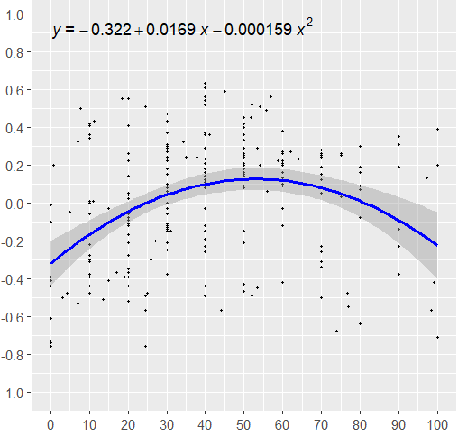
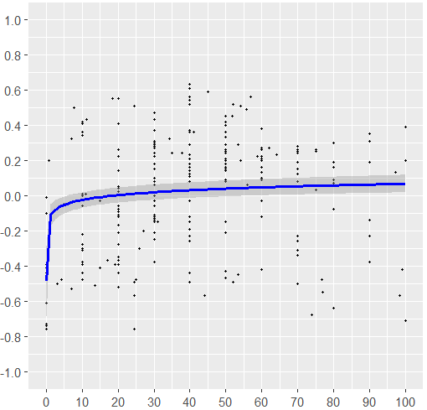
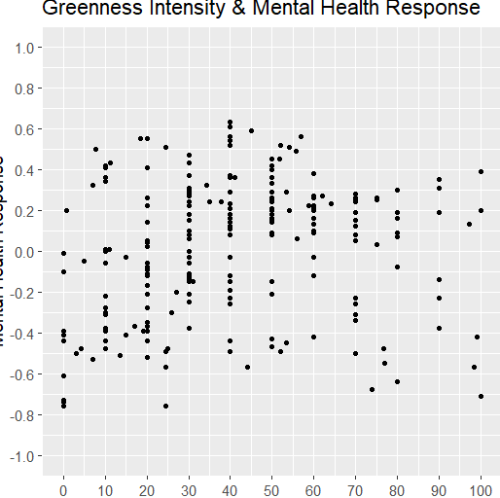
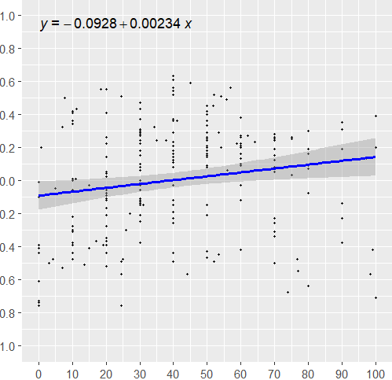
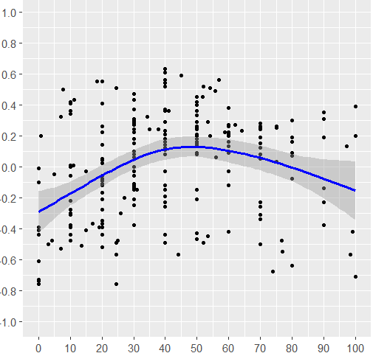
 |  |  |  |  |  |  |  |  |  |  |  |  |  |  |  |  |  |  |  |  |  |  |  |  |  | 28 curves
 |  |  |  |  |  |  |  |  |  |  |  |  |  |  |  |  |  |  |  |  |  |  |  |  |  | 217 points

 | Linear |  |  |  |  | Quadratic |  |  |  |  | Power |  |  |  |  | Scatter |  |  |  |  | GAM

 | edf | p-value | Sig | Adj R2 | AIC | BIC
GAM | 2.5360 | 0.0000 | *** | 0.1320 | 117.88 | 134.62
Linear | 0.0023 | 0.0105 | * | 0.0255 | 142.03 | 152.17
Quadratic | -0.0002 | 0.0000 | *** | 0.1324 | 117.82 | 131.34
Power | 0.0201 | 0.0000 | *** | 0.0954 | 125.89 | 136.03

